Normalizacion
Tabla | Primera forma normal | Segunda forma normal | Tercera forma normal
Se encuentra en 1FN porque se identifica la llave primaria, tambien porque no tiene grupos de Datos repetidos
Tambien se encuentra en 2FN porque sus atributos dependen de su llave primaria
Tambien se encuentran en 3 FN por que sus atributos no dependen de otros atributos
Se encuentra en 1FN porque se identifica la llave primaria, tambien porque no tiene grupos de campos repetidos
Tambien se encuentra en 2FN porque sus atributos dependen de su llave primaria
Tambien se encuentran en 3 FN por que sus atributos no dependen de otros atributos
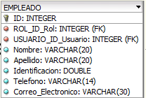
Se encuentra en 1FN porque se identifica la llave primaria, tambien porque no tiene grupos de campos repetidos
Tambien se encuentra en 2FN porque sus atributos dependen de su llave primaria
Tambien se encuentran en 3 FN por que sus atributos no dependen de otros atributos
Se encuentra en 1FN porque se identifica la llave primaria, tambien porque no tiene grupos de campos repetidos
Tambien se encuentra en 2FN porque sus atributos dependen de su llave primaria
Tambien se encuentran en 3 FN por que sus atributos no dependen de otros atributos
Se encuentra en 1FN porque se identifica la llave primaria, tambien porque no tiene grupos de campos repetidos
Tambien se encuentra en 2FN porque sus atributos dependen de su llave primaria
Tambien se encuentran en 3 FN por que sus atributos no dependen de otros atributos
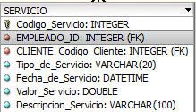
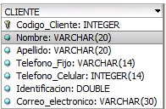
Se encuentra en 1FN porque se identifica la llave primaria, tambien porque no tiene grupos de campos repetidos
Se encuentra en 1FN porque se identifica la llave primaria, tambien porque no tiene grupos de campos repetidos
Tambien se encuentra en 2FN porque sus atributos dependen de su llave primaria
Se encuentra en 1FN porque se identifica la llave primaria, tambien porque no tiene grupos de campos repetidos
Tambien se encuentra en 2FN porque sus atributos dependen de su llave primaria
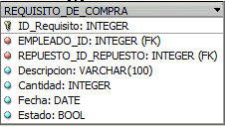
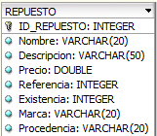
Se encuentra en 1FN porque se identifica la llave primaria, tambien porque no tiene grupos de campos repetidos
Tambien se encuentra en 2FN porque sus atributos dependen de su llave primaria
Se encuentra en 1FN porque se identifica la llave primaria, tambien porque no tiene grupos de campos repetidos
Tambien se encuentra en 2FN porque sus atributos dependen de su llave primaria
Tambien se encuentran en 3 FN por que sus atributos no dependen de otros atributos
Se encuentra en 1FN porque se identifica la llave primaria, tambien porque no tiene grupos de campos repetidos
Tambien se encuentra en 2FN porque sus atributos dependen de su llave primaria
Tambien se encuentran en 3 FN por que sus atributos no dependen de otros atributos
Se encuentra en 1FN porque se identifica la llave primaria, tambien porque no tiene grupos de campos repetidos
Tambien se encuentra en 2FN porque sus atributos dependen de su llave primaria
Tambien se encuentran en 3 FN por que sus atributos no dependen de otros atributos
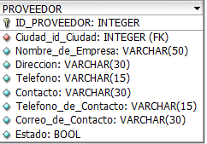
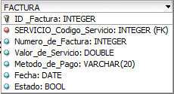
Se encuentra en 1FN porque se identifica la llave primaria, tambien porque no tiene grupos de campos repetidos
Tambien se encuentra en 2FN porque sus atributos dependen de su llave primaria
Tambien se encuentran en 3 FN por que sus atributos no dependen de otros atributos
Se encuentra en 1FN porque se identifica la llave primaria, tambien porque no tiene grupos de campos repetidos
Tambien se encuentra en 2FN porque sus atributos dependen de su llave primaria
Tambien se encuentran en 3 FN por que sus atributos no dependen de otros atributos

